Мясные полуфабрикаты (всё)
 |  | ОАО "Комбинат Восток"

 |  | Мясо Восточное - вкусное и сочное!

 |  | +375-232-98-88-18; факс +375-232-98-67-15; +375-33-370-31-21

 | 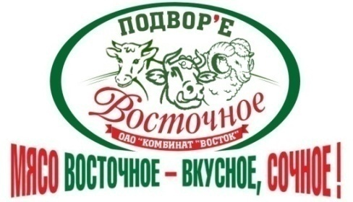 | sales@vostoc.by, export@vostoc.by
На сегодня
№ | Наименование | Срок хранения | Ед. изм. | Цена без НДС | Цена с НДС округл. | Цена ФСН без НДС | Цена ФСН с НДС

Телефоны отдела маркетинга и сбыта +375-232-90-46-38

